Tabelle1
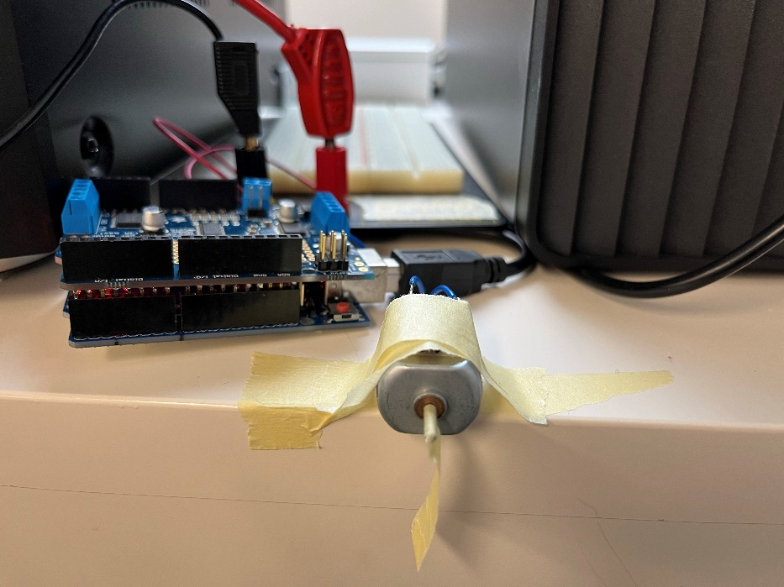
Exp. 1
Cutoff Geschwindigkeit
 | v1 | v2 | v3 |  | total
20
21
22
23 |  |  |  |  |  |  | Motorconnectors
24 |  |  |  |  |  | Power Input
25

Exp. 2
Duty Cycle

Speisungsspannung |  | 12.17 |  | Spannung bei Power-Input Motorshield

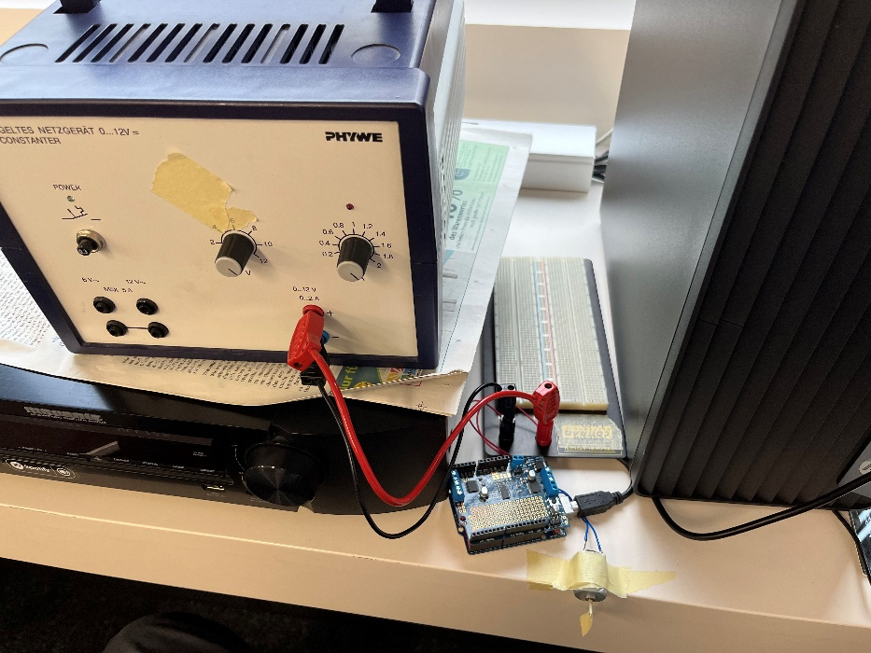
Duty Cycle über Speed
Speed-Wert | Gemessene Spannung | Duty-Cycle |  | Spannung bei connectors zu Motor
0 | 0 | 0
63 | 2.97 | 24.404272802
127 | 5.95 | 48.890714873
191 | 8.98 | 73.788003287
255 | 11.96 | 98.274445357

Exp. 3
Anfahrkurve

24

